Zadanie_1
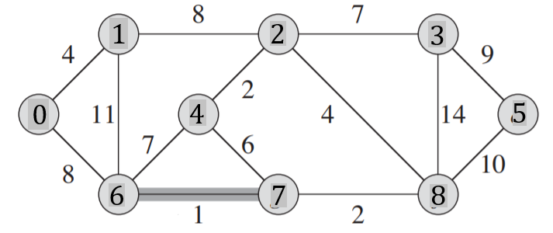
 |  |  |  |  |  |  |  |  |  |  | Q |  |  | T |  |  | Z
 |  |  |  |  |  |  |  |  |  |  | u | v | w | u | v | w
 |  |  |  |  |  |  |  |  |  |  |  |  |  | 6 | 7 | 1
 |  |  |  |  |  |  |  |  |  |  |  |  |  | 2 | 4 | 2
 |  |  |  |  |  |  |  |  |  |  |  |  |  | 7 | 8 | 2
 |  |  |  |  |  |  |  |  |  |  |  |  |  | 0 | 1 | 4
 |  |  |  |  |  |  |  |  |  |  |  |  |  | 2 | 8 | 4
 |  |  |  |  |  |  |  |  |  |  |  |  |  | 2 | 3 | 7
Macierz sąsiedztwa |  |  |  |  |  |  |  |  |  |  |  |  |  | 0 | 6 | 8
 | 0 | 1 | 2 | 3 | 4 | 5 | 6 | 7 | 8 | 9 |  |  |  | 3 | 5 | 9
0 |  | 4 | 0 | 0 | 0 | 0 | 8 | 0 | 0 | 0
1 | 4 |  | 8 | 0 | 0 | 0 | 11 | 0 | 0 | 0
2 | 0 | 8 |  | 7 | 2 | 0 | 0 | 0 | 4 | 0
3 | 0 | 0 | 7 |  | 0 | 9 | 0 | 0 | 14 | 0 | 5 | 8 | 10
4 | 0 | 0 | 2 | 0 |  | 0 | 7 | 6 | 0 | 0 | 1 | 6 | 11
5 | 0 | 0 | 0 | 9 | 0 |  | 0 | 0 | 10 | 0 | 3 | 8 | 14
6 | 8 | 11 | 0 | 0 | 7 | 0 |  | 1 | 0 | 0 |  |  |  |  |  | 37
7 | 0 | 0 | 0 | 0 | 6 | 0 | 1 |  | 2 | 0
8 | 0 | 0 | 4 | 14 | 0 | 10 | 0 | 2 |  | 0
9 | 0 | 0 | 0 | 0 | 0 | 0 | 0 | 0 | 0

Zadanie_2
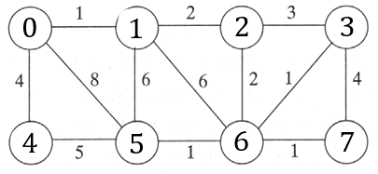
 |  |  |  |  |  |  |  |  | u | v | w |  |  | u | v | w |  |  | Z
 |  |  |  |  |  |  |  |  |  |  |  |  | T | 0 | 1 | 1
 |  |  |  |  |  |  |  |  |  |  |  |  |  | 5 | 6 | 1
 |  |  |  |  |  |  |  |  |  |  |  |  |  | 3 | 6 | 1
 |  |  |  |  |  |  |  |  |  |  |  |  |  | 6 | 7 | 1
 |  |  |  |  |  |  |  |  |  |  |  |  |  | 1 | 2 | 2
 |  |  |  |  |  |  |  |  |  |  |  |  |  | 2 | 6 | 2
 |  |  |  |  |  |  |  |  |  |  |  |  |  | 0 | 4 | 4
Macierz sąsiedztwa |  |  |  |  |  |  |  |  |  |  |  |  |  |  |  | 12
 | 0 | 1 | 2 | 3 | 4 | 5 | 6 | 7 | 3 | 7 | 4
0 |  | 1 | 0 | 0 | 4 | 0 | 0 | 0 | 4 | 5 | 5
1 | 1 |  | 2 | 0 | 0 | 6 | 6 | 0 | 1 | 5 | 6
2 | 0 | 2 |  | 3 | 0 | 0 | 2 | 0 | 1 | 6 | 6
3 | 0 | 0 | 3 |  | 0 | 0 | 1 | 4 | 0 | 5 | 8
4 | 4 | 0 | 0 | 0 |  | 5 | 0 | 0
5 | 0 | 6 | 0 | 0 | 5 |  | 1 | 0
6 | 0 | 6 | 2 | 1 | 0 | 1 |  | 1
7 | 0 | 0 | 0 | 4 | 0 | 0

 |  |  |  |  |  |  |  |  |  | Q |  |  | T |  |  |  | i | u |  |  | 0 | 1 | 2 | 3 | 4 | 5 | 6 | 7
 |  |  |  |  |  |  |  |  |  | u | v | w | u | v | w |  | 1 | 0 |  | visited | true | false | false | false | false | false | false | false
 |  |  |  |  |  |  |  |  |  |  |  |  | 0 | 1 | 1 |  |  | 1 |  |  | true | true | false | false | false | false | false | false

 |  |  |  |  |  |  |  |  |  |  |  |  | 1 | 2 | 2 |  | 2 | 2 |  |  | true | true | true | false | false | false | false | false
 |  |  |  |  |  |  |  |  |  | 1 | 5 | 6
 |  |  |  |  |  |  |  |  |  | 1 | 6 | 6
 |  |  |  |  |  |  |  |  |  | 2 | 3 | 3 | 2 | 6 | 2 |  | 3 | 6 |  |  | true | true | true | false | false | false | true | false

 |  |  |  |  |  |  |  |  |  |  |  |  | 6 | 3 | 1 |  | 4 | 3 |  |  | true | true | true | true | false | false | true | false
 |  |  |  |  |  |  |  |  |  | 3 | 7 | 4

 |  |  |  |  |  |  |  |  |  |  |  |  | 6 | 5 | 1 |  | 5 | 5 |  |  | true | true | true | true | false | true | true | false
 |  |  |  |  |  |  |  |  |  | 5 | 4 | 5

 |  |  |  |  |  |  |  |  |  |  |  |  | 6 | 7 | 1 |  | 6 | 7 |  |  | true | true | true | true | false | true | true | true

 |  |  |  |  |  |  |  |  |  |  |  |  | 0 | 4 | 5 |  | 7 | 4 |  |  | true | true | true | true | true | true | true | true

 |  |  |  |  |  |  |  |  |  |  |  |  |  |  |  |  | 8

 |  |  |  |  |  |  |  |  |  |  |  |  |  |  | 13

Zadanie_3
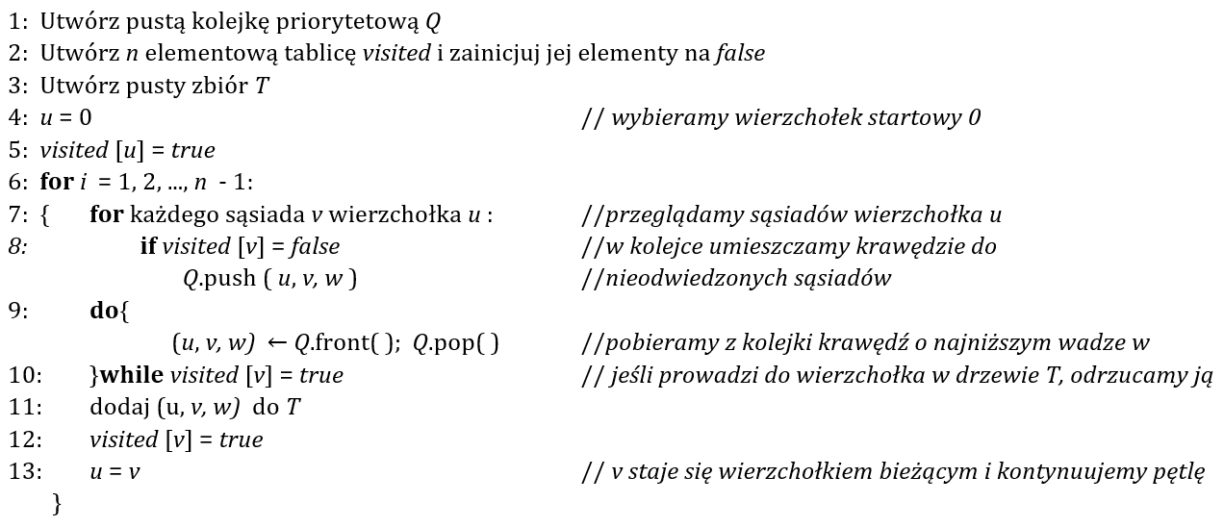
Q |  |  | T |  |  | i | u |  | 0 | 1 | 2 | 3 | 4 | 5 | 6 | 7 | 8
u | v | w | u | v | w | 1 | 0 | visited | true | false | false | false | false | false | false | false | false
 |  |  | 0 | 1 | 4 |  | 1 |  | true | true | false | false | false | false | false | false | false
0 | 4 | 8 |  |  |  |  |  |  | true | true | false | false | false | false | false | false | false
 |  |  | 1 | 2 | 8 | 2 | 2 |  | true | true | true | false | false | false | false | false | false
1 | 4 | 11

 |  |  | 2 | 5 | 2 | 3 | 5 |  | true | true | true | false | false | true | false | false | false

5 | 4 | 7
5 | 6 | 6 | 2 | 7 | 4 | 4 | 7 |  | true | true | true | false | false | true | false | true | false
7 | 3 | 14

7 | 8 | 10 | 7 | 6 | 2 | 5 | 6 |  | true | true | true | false | false | true | true | true | false

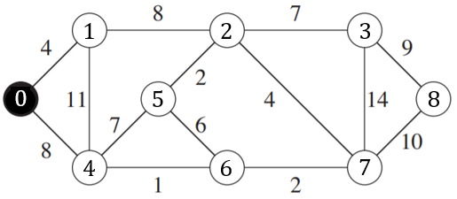
 |  |  | 6 | 4 | 1 | 6 | 4 |  | true | true | true | false | true | true | true | true | false

 |  |  | 2 | 3 | 7 | 7 | 3 |  | true | true | true | true | true | true | true | true | false

 |  |  | 3 | 8 | 9 | 8 | 8 |  | true | true | true | true | true | true | true | true | true

 |  |  |  |  | 37

